Arkusz1
Oferta Wiosna 2026
Spring Offer 2026

KONTAKT (Contact):
Kinga Gajewska
Mobile: +48 885955703
E-mail: k.gajewska@clematisy.pl
Anna Olszewska
Mobile: +48 885955701
E-mail: a.olszewska@clematisy.pl
Marlena Glazer
Mobile: +48 885955702
E-mail: zamowienia@clematisy.pl
* PRZY ZŁOŻENIU ZAMÓWIENIA DO 01.02.2026 10 % RABATU

* FOR ORDERS PLACED BY 01.02.2026 DISCOUNT 10 %

Poniższe ceny dotyczą zamówień hurtowych, gdzie minimum logistyczne to 1 półpaleta w ilości roślin odpowiednio dla wielkości doniczek P9 - 192szt., C2 - 90 szt., C4 - 24 szt. Minimalna ilość z wybranej odmiany to: Doniczka P9 - 12szt., Doniczka C2 - 10szt., Doniczka C4 - 6szt.
The prices below apply wholesale orders, where logistic minimum is 1 halfpallet of plants in quanity which depends on the size of pots P9 - 192 pcs., C2 - 90 pcs., C4 - 24 pcs. The minimum quantity of selected variety is: Pot P9 - 12 pcs., Pot C2 - 10 pcs., Pot C4 pot - 6 pcs.
W przypadku braku dostępności jakiejkolwiek odmiany - zastrzegamy sobie prawo do zastosowania zamiennika.
In the event of unavailability of any variety, we reserve the right to use a substitute.
Oferujemy bezpłatną wysyłkę zamówień całopaletowych w granicach kraju, natomiast wysyłkę zamówień półpaletowych za dopłatą 80,00zł. Koszt drewnianego ekspozytora to 130,00zł. Koszt transportu za granicę jest wyceniany indywidualnie i opłacany przez klienta.
We offer free shipping of full-pallet orders within the country, while shipping of half-pallet orders costs an additional PLN 80.00. The cost of a wooden display is PLN 130.00. The cost of transport abroad is calculated individually and paid by a customer.
Złożenie zamówienia jest równoznaczne z zaakceptowaniem warunków współpracy określonych w Ogólnych Warunkach Umów Sprzedaży (OWUS), które są dostępne na naszej firmowej stronie internetowej.
Placing an order, you agree to the terms of cooperation laid down in The General Conditions of Sales Contracts (OWUS), which are available on our corporate website.
Grupa roślin (Name of group) | Nazwa łacińska (Latin Name) | Nazwa polska (Polish Name) | Pojemnik (Pot) | Komentarz dostępności (avail. Comments) | Cena PLN (Price PLN) | Cena EUR (Price €) | Zamówienie (Order)
Byliny i Trawy/Perennials and Grasses | Codonopsis pilosula | Dzwonkowiec | P9/C1 | IV | 9.99 zł | 2.41 €
Byliny i Trawy/Perennials and Grasses | Festuca glauca 'Elijah Blue' | Kostrzewa sina "Elijah Blue" | C2 |  | x | x
Byliny i Trawy/Perennials and Grasses | Festuca glauca 'Elijah Blue' | Kostrzewa sina "Elijah Blue" | P9/C1 |  | x | x
Byliny i Trawy/Perennials and Grasses | Hemerocallis Bright Dawn | Liliowiec Bright Dawn | C2 | III/IV | 15.99 zł | 3.85 €
Byliny i Trawy/Perennials and Grasses | Hemerocallis Crimson Pirate | Liliowiec Crimson Pirate | C2 | III/IV | 15.99 zł | 3.85 €
Byliny i Trawy/Perennials and Grasses | Hemerocallis Dark Passion | Liliowiec Dark Passion | C2 | III/IV | 15.99 zł | 3.85 €
Byliny i Trawy/Perennials and Grasses | Hemerocallis Happy Surprise | Liliowiec Happy Surprise | C2 | III/IV | 15.99 zł | 3.85 €
Byliny i Trawy/Perennials and Grasses | Hemerocallis hybride Stella d'Oro | Liliowiec ogrodowy Stella d'Oro | C2 | III/IV | 15.99 zł | 3.85 €
Byliny i Trawy/Perennials and Grasses | Hemerocallis Orange Sensation | Liliowiec Orange Sensation | C2 | III/IV | 15.99 zł | 3.85 €
Byliny i Trawy/Perennials and Grasses | Hemerocallis Red East | Liliowiec Red East | C2 | III/IV | 15.99 zł | 3.85 €
Byliny i Trawy/Perennials and Grasses | Hemerocallis Romantic Breeze | Liliowiec Romantic Breeze | C2 | III/IV | 15.99 zł | 3.85 €
Byliny i Trawy/Perennials and Grasses | Hemerocallis Sunset | Liliowiec Sunset | C2 | III/IV | 15.99 zł | 3.85 €
Byliny i Trawy/Perennials and Grasses | Miscanthus sinensis "Adagio" | Miskant chiński "Adagio" | P9/C1 |  | x | x
Byliny i Trawy/Perennials and Grasses | Miscanthus sinensis "Adagio" | Miskant chiński "Adagio" | C2 | VI | 13.99 zł | 3.37 €
Byliny i Trawy/Perennials and Grasses | Miscanthus sinensis "Cosmopolitan" NEW | Miskant chiński "Cosmopolitan" | C2 |  | x | x
Byliny i Trawy/Perennials and Grasses | Miscanthus sinensis "Cosmopolitan" NEW | Miskant chiński "Cosmopolitan" | C4 | VIII | 21.99 zł | 5.30 €
Byliny i Trawy/Perennials and Grasses | Miscanthus sinensis "Dredlocks" NEW | Miskant chiński "Dredlocks" | C2 |  | x | x
Byliny i Trawy/Perennials and Grasses | Miscanthus sinensis "Dredlocks" NEW | Miskant chiński "Dredlocks" | C4 | VIII | 21.99 zł | 5.30 €
Byliny i Trawy/Perennials and Grasses | Miscanthus sinensis "Ferner Osten" | Miskant chiński "Ferner Osten" | C2 | VI | 13.99 zł | 3.37 €
Byliny i Trawy/Perennials and Grasses | Miscanthus sinensis "Ferner Osten" | Miskant chiński "Ferner Osten" | P9/C1 |  | x | x
Byliny i Trawy/Perennials and Grasses | Miscanthus sinensis "Ferner Osten" | Miskant chiński "Ferner Osten" | C4 | VIII | 21.99 zł | 5.30 €
Byliny i Trawy/Perennials and Grasses | Miscanthus sinensis "Gracillimus" | Miskant chiński "Gracillimus" | C2 |  | x | x
Byliny i Trawy/Perennials and Grasses | Miscanthus sinensis "Gracillimus" | Miskant chiński "Gracillimus" | P9/C1 |  | x | x
Byliny i Trawy/Perennials and Grasses | Miscanthus sinesis " Memory" | Miskant chiński "Memory" | C2 |  | x | x
Byliny i Trawy/Perennials and Grasses | Miscanthus sinensis "Memory" | Miskant chiński "Memory" | C4 | VIII | 21.99 zł | 5.30 €
Byliny i Trawy/Perennials and Grasses | Miscanthus sinensis "Memory" | Miskant chiński "Memory" | P9/C1 | III/IV | 7.99 zł | 1.93 €
Byliny i Trawy/Perennials and Grasses | Miscanthus sinensis "Red Chief" NEW | Miskant chiński "Red Chief" | C2 | VI | 13.99 zł | 3.37 €
Byliny i Trawy/Perennials and Grasses | Miscanthus sinensis "Red Chief" NEW | Miskant chiński "Red Chief" | P9/C1 | IV | 7.99 zł | 1.93 €
Byliny i Trawy/Perennials and Grasses | Miscanthus sinensis "Red Chief" NEW | Miskant chiński "Red Chief" | C4 | VIII | 21.99 zł | 5.30 €
Byliny i Trawy/Perennials and Grasses | Miscanthus sinensis "Little Zebra" NEW | Miskant chiński "Little Zebra" | P9/C1 | IV | 7.99 zł | 1.93 €
Byliny i Trawy/Perennials and Grasses | Miscanthus sinensis "Little Zebra" NEW | Miskant chiński "Little Zebra" | C2 | VI | 13.99 zł | 3.37 €
Byliny i Trawy/Perennials and Grasses | Miscanthus sinensis "Little Zebra" NEW | Miskant chiński "Little Zebra" | C4 | VIII | 21.99 zł | 5.30 €
Byliny i Trawy/Perennials and Grasses | Miscanthus sinensis "Zebrinus" | Miskant chiński "Zebrinus" | P9/C1 |  | x | x
Byliny i Trawy/Perennials and Grasses | Miscanthus sinensis "Zebrinus" | Miskant chiński "Zebrinus" | C2 | VI | 13.99 zł | 3.37 €
Byliny i Trawy/Perennials and Grasses | Miscanthus sinensis "Zebrinus" | Miskant chiński "Zebrinus" | C4 | VIII | 21.99 zł | 5.30 €
Byliny i Trawy/Perennials and Grasses | Miscanthus sinensis Little Miss | Miskant chiński Little Miss | P9/C1 | IV | 7.99 zł | 1.93 €
Byliny i Trawy/Perennials and Grasses | Miscanthus sinensis Little Miss | Miskant chiński Little Miss | C2 | VI | 13.99 zł | 3.37 €
Byliny i Trawy/Perennials and Grasses | Miscanthus sinensis Little Miss | Miskant chiński Little Miss | C4 |  | x | x
Byliny i Trawy/Perennials and Grasses | Panicum vir. "Shenandoah" | Proso rózgowate "Shenandoah" | C2 | VI | 11.99 zł | 2.89 €
Byliny i Trawy/Perennials and Grasses | Panicum vir. "Shenandoah" | Proso rózgowate "Shenandoah" | P9/C1 |  | x | x
Byliny i Trawy/Perennials and Grasses | Pennisetum alopecuroides "Lady U" | Rozplenica japońska "Lady U" | P9/C1 |  | x | x
Byliny i Trawy/Perennials and Grasses | Pennisetum alopecuroides "Lady U" | Rozplenica japońska "Lady U" | C2 | VI | 11.99 zł | 2.85 €
Byliny i Trawy/Perennials and Grasses | Pennisetum alopecuroides "Lady U" | Rozplenica japońska "Lady U" | C4 | VIII | 18.99 zł | 4.52 €
Byliny i Trawy/Perennials and Grasses | Pennisetum alopecuroides "Little Bunny" | Rozplenica japońska "Little Bunny" | C2 | VI | 11.99 zł | 2.85 €
Byliny i Trawy/Perennials and Grasses | Pennisetum alopecuroides "Little Bunny" | Rozplenica japońska "Little Bunny" | C4 |  | x | x
Byliny i Trawy/Perennials and Grasses | Pennisetum alopecuroides "Little Bunny" | Rozplenica japońska "Little Bunny" | P9/C1 | III | 6.99 zł | 1.68 €
Byliny i Trawy/Perennials and Grasses | Pennisetum alopecuroides "Red Head" | Rozplenica japońska "Red Head" | C2 |  | x | x
Byliny i Trawy/Perennials and Grasses | Pennisetum alopecuroides "Red Head" | Rozplenica japońska "Red Head" | P9/C1 |  | x | x
Byliny i Trawy/Perennials and Grasses | Pennisetum alopecuroides "Red Head" | Rozplenica japońska "Red Head" | C4 | VIII | 18.99 zł | 4.58 €
Byliny i Trawy/Perennials and Grasses | Pennisetum alopecuroides "Viridecens" | Rozplenica japońska "Viridecens" | C2 | VI | 11.99 zł | 2.89 €
...
Grupa roślin (Name of group) | Nazwa łacińska (Latin Name) | Nazwa polska (Polish Name) | Pojemnik (Pot) | Komentarz dostępności (avail. Comments) | Cena PLN (Price PLN) | Cena EUR (Price €) | Zamówienie (Order)
Pnącza Kwitnące i Ozdobne/Flowering and Ornamental Climbers | Clematis Daniel Deronda | Powojnik Daniel Deronda | C2 |  | x | x
Pnącza Kwitnące i Ozdobne/Flowering and Ornamental Climbers | Clematis Daniel Deronda | Powojnik Daniel Deronda | C4 | IV | 32.99 zł | 7.95 €
Pnącza Kwitnące i Ozdobne/Flowering and Ornamental Climbers | Clematis Daniel Deronda | Powojnik Daniel Deronda | P9/C1 |  | x | x
Pnącza Kwitnące i Ozdobne/Flowering and Ornamental Climbers | Clematis Dr. Ruppel | Powojnik Dr. Ruppel | C2 |  | x | x
Pnącza Kwitnące i Ozdobne/Flowering and Ornamental Climbers | Clematis Dr. Ruppel | Powojnik Dr. Ruppel | C4 | III | 32.99 zł | 7.95 €
Pnącza Kwitnące i Ozdobne/Flowering and Ornamental Climbers | Clematis Dr. Ruppel | Powojnik Dr. Ruppel | P9/C1 | III | 9.99 zł | 2.41 €
Pnącza Kwitnące i Ozdobne/Flowering and Ornamental Climbers | Clematis Duchess of Albany | Powojnik Duchess of Albany | P9/C1 | III | 9.99 zł | 2.41 €
Pnącza Kwitnące i Ozdobne/Flowering and Ornamental Climbers | Clematis Dzieci Warszawy | Powojnik Dzieci Warszawy | C2 | IV | 14.99 zł | 3.61 €
Pnącza Kwitnące i Ozdobne/Flowering and Ornamental Climbers | Clematis Dzieci Warszawy | Powojnik Dzieci Warszawy | C4 | IV | 32.99 zł | 7.95 €
Pnącza Kwitnące i Ozdobne/Flowering and Ornamental Climbers | Clematis Dzieci Warszawy | Powojnik Dzieci Warszawy | P9/C1 | III | 9.99 zł | 2.41 €
C
Pnącza Kwitnące i Ozdobne/Flowering and Ornamental Climbers | Clematis Elsa Spath NEW | Powojnik Elsa Spath | C2 | III | 14.99 zł | 3.61 €
C
Pnącza Kwitnące i Ozdobne/Flowering and Ornamental Climbers | Clematis Elsa Spath NEW | Powojnik Elsa Spath | C4 | III | 32.99 zł | 7.95 €
C
Pnącza Kwitnące i Ozdobne/Flowering and Ornamental Climbers | Clematis Elsa Spath NEW | Powojnik Elsa Spath | P9/C1 |  | x | x
Pnącza Kwitnące i Ozdobne/Flowering and Ornamental Climbers | Clematis Emilia Plater | Powojnik Emilia Plater | C2 |  | x | x
Pnącza Kwitnące i Ozdobne/Flowering and Ornamental Climbers | Clematis Emilia Plater | Powojnik Emilia Plater | C4 |  | x | x
Pnącza Kwitnące i Ozdobne/Flowering and Ornamental Climbers | Clematis Emilia Plater | Powojnik Emilia Plater | P9/C1 | III | 9.99 zł | 2.41 €
Pnącza Kwitnące i Ozdobne/Flowering and Ornamental Climbers | Clematis Ernest Markham | Powojnik Ernest Markham | C4 | III | 32.99 zł | 7.95 €
Pnącza Kwitnące i Ozdobne/Flowering and Ornamental Climbers | Clematis Ernest Markham | Powojnik Ernest Markham | P9/C1 |  | x | x
Pnącza Kwitnące i Ozdobne/Flowering and Ornamental Climbers | Clematis Etoile Violette | Powojnik Etoile Violette | P9/C1 |  | x | x
Pnącza Kwitnące i Ozdobne/Flowering and Ornamental Climbers | Clematis Etoile Violette | Powojnik Etoile Violette | C2 | IV | 14.99 zł | 3.61 €
Pnącza Kwitnące i Ozdobne/Flowering and Ornamental Climbers | Clematis florida Alba Plena | Powojnik florida Alba Plena | C2 |  | x | x
Pnącza Kwitnące i Ozdobne/Flowering and Ornamental Climbers | Clematis florida Alba Plena | Powojnik florida Alba Plena | C4 |  | x | x
Pnącza Kwitnące i Ozdobne/Flowering and Ornamental Climbers | Clematis florida Alba Plena | Powojnik florida Alba Plena | P9/C1 |  | x | x
...
Grupa roślin (Name of group) | Nazwa łacińska (Latin Name) | Nazwa polska (Polish Name) | Pojemnik (Pot) | Komentarz dostępności (avail. Comments) | Cena PLN (Price PLN) | Cena EUR (Price €) | Zamówienie (Order)
Róże szczepione/Grafted Roses | Rosa Lila Wunder | Róża Wielkokwiatowa Lila Wunder | C2 |  | x | x
Róże szczepione/Grafted Roses | Rosa Mount Shasta | Róża Wielkokwiatowa Mount Shasta | C2 |  | x | x
Róże szczepione/Grafted Roses | Rosa Mr. Lincoln | Róża Wielkokwiatowa Mr Lincoln | C2 |  | x | x
Róże szczepione/Grafted Roses | Rosa Peace | Róża Wielkokwiatowa Peace | C2 |  | x | x
Róże szczepione/Grafted Roses | Rosa Purple Orient | Róża Wielkokwiatowa Purple Orient | C2 |  | x | x
Róże szczepione/Grafted Roses | Rosa Santos | Róża Wielkokwiatowa Santos | C2 |  | x | x
Róże szczepione/Grafted Roses | Rosa Sika | Róża Wielkokwiatowa Sika | C2 |  | x | x
Róże szczepione/Grafted Roses | Rosa Sika | Róża Wielkokwiatowa Sika | C4 |  | x | x
Róże szczepione/Grafted Roses | Rosa Sweetheart | Róża Wielkokwiatowa Sweetheart | C2 |  | x | x
 |  |  |  |  | Ilość całkowita / Total quantity
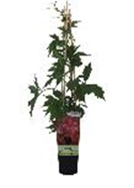
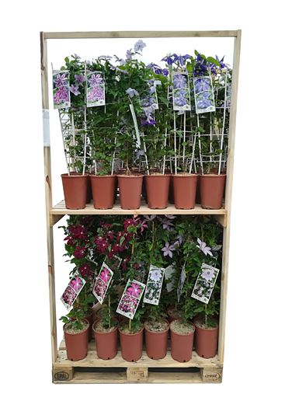
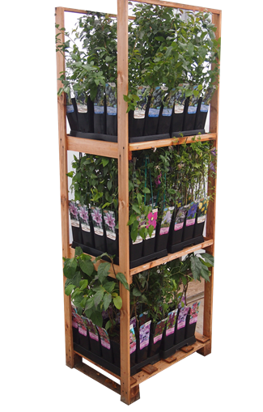
 |  |  |  |  |  | P9/C1 | 0
 |  |  |  |  |  | C2 | 0
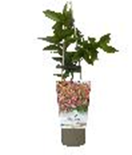
 |  |  |  |  |  | C4 | 0
 |  |  |  |  |  |  | 0
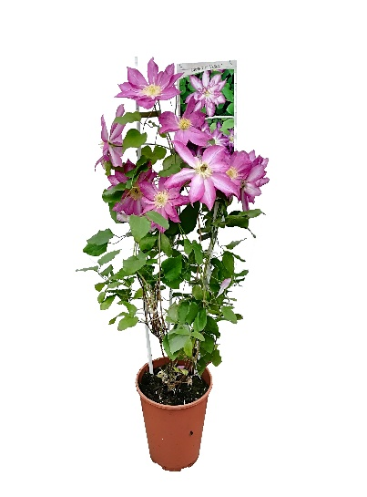

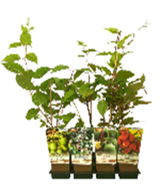
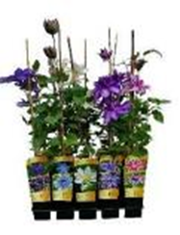

www.clematisy.com.pl

